Solicitud gráfica
 | Área: | Ciencias Naturales |  |  | Fecha:
 | Grado: | 11 |  |  | 2015-08-30
 | Título del tema: | Fenómenos ondulatorios |  |  | ¿Cuaderno de estudio o recurso? | Recurso
 | Editor: | Diana García |  |  | Motor del recurso | M3A

 | Código guión o recurso: | CN_11_05_CO_REC40 | ← Para determinar este código, visite la hoja de Ayuda
 |  |  |  |  | ESPECIFICACIÓN DE ARCHIVOS A ENTREGAR
Núm. | Archivo Shutterstock o ruta en web | Imagen para: | Tipo | Ubicación de la imagen en el recurso M3A | Nombre imagen SMALL | Tamaño imagen SMALL | Nombre imagen ZOOM | Tamaño imagen ZOOM | Descripción | Observaciones
IMG01 | Ver observaciones | Recurso M3A | Ilustración | Contenido | CN_11_05_CO_REC40_IMG01.png | 110 x 110 px |  |  | Nodo en onda transversal | 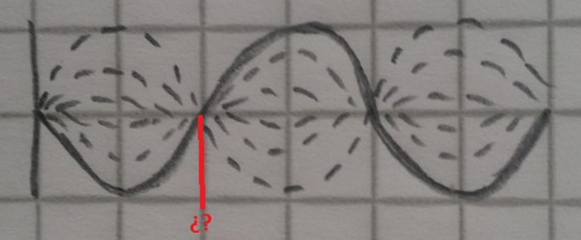 Ilustrar (sin la cuadrícula)
IMG02 | Ver observaciones | Recurso M3A | Ilustración | Contenido | CN_11_05_CO_REC40_IMG02.png | 110 x 110 px |  |  | Nodo en onda longitudinal | 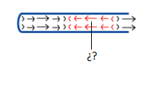 Ilustrar
IMG03 | Ver observaciones | Recurso M3A | Ilustración | Contenido | CN_11_05_CO_REC40_IMG03.png | 110 x 110 px |  |  | Antinodo en onda longitudinal | 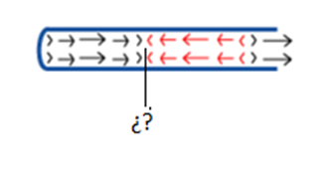 Ilustrar
IMG04 | Ver observaciones | Recurso M3A | Ilustración | Contenido | CN_11_05_CO_REC40_IMG04.png | 110 x 110 px |  |  | Antinodo en onda longitudinal | 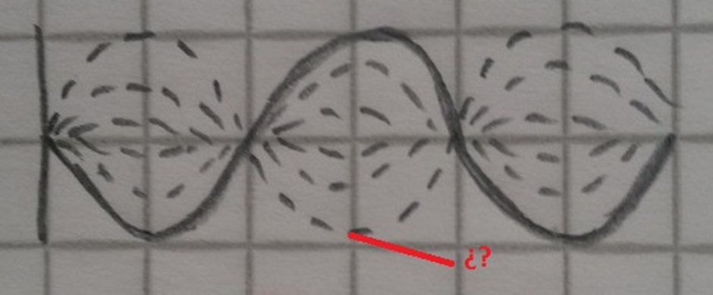 Ilustrar (sin la cuadrícula)
IMG05 | Ver observaciones | Recurso M3A | Ilustración | Contenido | CN_11_05_CO_REC40_IMG05.png | 110 x 110 px |  |  | Onda transversal | 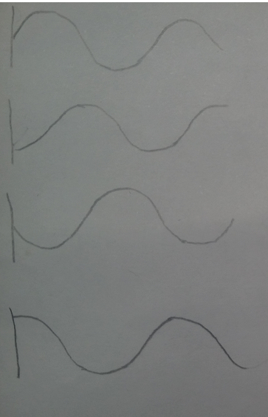 Ilustrar. La idea es representar el movimiento de la onda, así que cada figura es una etapa sucesiva. Así no esté en la imagen, hacer flechas que muestren que se pasa de una figura a otra.
IMG06 | Ver observaciones | Recurso M3A | Ilustración | Contenido | CN_11_05_CO_REC40_IMG06.png | 110 x 110 px |  |  | Onda longitudinal | 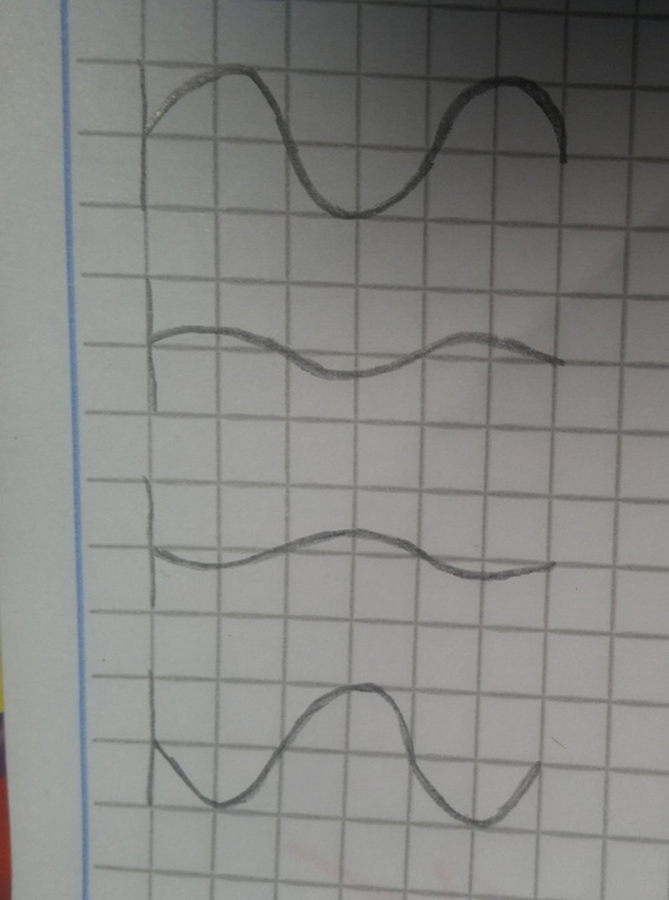 Ilustrar (sin la cuadrícula)

